Solicitud gráfica
 | Área: | Ciencias Naturales |  |  | Fecha:
 | Grado: | 10
 | Título del tema: | La materia y la energía |  |  | ¿Cuaderno de estudio o recurso? | Cuaderno de Estudio
 | Editor: | Lyz Marcela Bernal Gómez

 | Código guión o recurso: | CN_10_09_CO | ← Para determinar este código, visite la hoja de Ayuda
 |  |  |  |  | ESPECIFICACIÓN DE ARCHIVOS A ENTREGAR
Núm. | Archivo Shutterstock o ruta en web | Imagen para: | Tipo | Formato | Nombre imagen SMALL | Tamaño imagen SMALL | Nombre imagen ZOOM | Tamaño imagen ZOOM | Descripción | Observaciones
IMG1 | Código Shutterstock 207761548 | Cuaderno de Estudio | Fotografía | Horizontal | CN_10_09_CO_IMG1_small | 526 x 370 px | CN_10_09_CO_IMG1_zoom | 800 x 600 px | 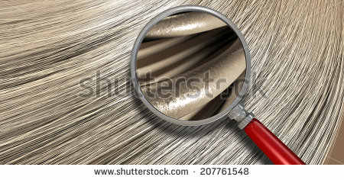
IMG2 | Ver descripción y observación | Cuaderno de Estudio | Ilustración |  | CN_10_09_CO_IMG2_small | 526 x 370 px | CN_10_09_CO_IMG2_zoom | 800 x 600 px | https://drive.google.com/file/d/0B8KYPZlXH19OenBvdWVyZWkzdDg/view?usp=sharing | Se solicita realizar ilustración de tabla con letra Arial 12. La tabla guía se encuentra dirigiéndose al enlace que se relaciona. La tabla a ilustrar contiene fotografías e ilustraciones inmersas, las cuales se solicitan posteriormente IMG 03- IMG 14. Todas las fotografías e ilustraciones deben ser del mismo tamaño. La tabla debe tener el mínimo en márgenes .
IMG3 | Código Shutterstock 94396489 | Cuaderno de Estudio | Fotografía |  | CN_10_09_CO_IMG3_small | 526 x 370 px | CN_10_09_CO_IMG3_zoom | 800 x 600 px |  | Fotografía que se incluye en la tabla IMG02. No tiene pie de imagen
IMG4 | Código Shutterstock 204961306. Ver observaciones | Cuaderno de Estudio | Ilustración |  | CN_10_09_CO_IMG4_small | 526 x 370 px | CN_10_09_CO_IMG4_zoom | 800 x 600 px | 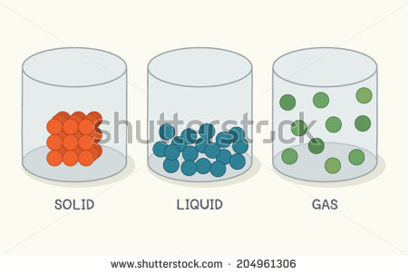 | Se solicita por favor Cambiar solid, liquid y gas por sólido, líquido y gaseoso respectivamente. La ilustración hacer parte de IMG02 no tiene pie de imagen
IMG5 | Código Shutterstock 1809376 | Cuaderno de Estudio | Fotografía |  | CN_10_09_CO_IMG5_small | 526 x 370 px | CN_10_09_CO_IMG5_zoom | 800 x 600 px | 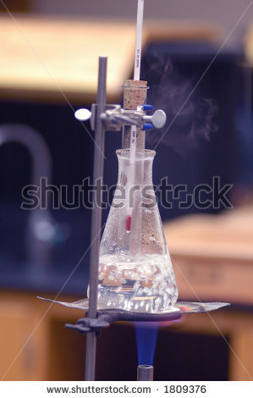 | Fotografía que se incluye en la tabla IMG02. No tiene pie de imagen
IMG6 | Código Shutterstock 174772847 | Cuaderno de Estudio | Fotografía |  | CN_10_09_CO_IMG6_small | 526 x 370 px | CN_10_09_CO_IMG6_zoom | 800 x 600 px | 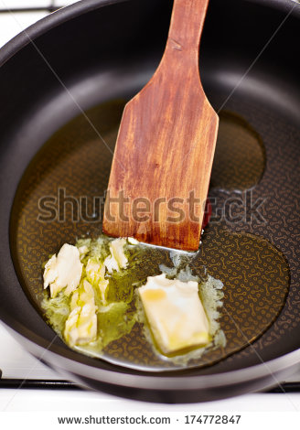 | Fotografía que se incluye en la tabla IMG02. No tiene pie de imagen
IMG7 | Código Shutterstock 70049467 | Cuaderno de Estudio | Fotografía |  | CN_10_09_CO_IMG7_small | 526 x 370 px | CN_10_09_CO_IMG7_zoom | 800 x 600 px | 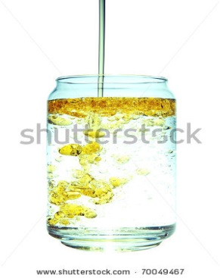 | Fotografía que se incluye en la tabla IMG02. No tiene pie de imagen
IMG8 | Código Shutterstock 133274645. Ver obsevaciones y descripciones | Cuaderno de Estudio | Ilustración |  | CN_10_09_CO_IMG8_small | 526 x 370 px | CN_10_09_CO_IMG8_zoom | 800 x 600 px |  | Se solicita disponer la palabra "Plomo" debajo de la imagen. Se deja ilustración guía.Fotografía que se incluye en la tabla IMG02. No tiene pie de imagen
IMG9 | Código Shutterstock 95156056 | Cuaderno de Estudio | Fotografía |  | CN_10_09_CO_IMG9_small | 526 x 370 px | CN_10_09_CO_IMG9_zoom | 800 x 600 px |  | Fotografía que se incluye en la tabla IMG02. No tiene pie de imagen
IMG10 | Código Shutterstock 171735803 | Cuaderno de Estudio | Fotografía |  | CN_10_09_CO_IMG10_small | 526 x 370 px | CN_10_09_CO_IMG10_zoom | 800 x 600 px | 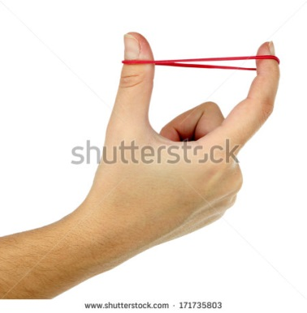 | Fotografía que se incluye en la tabla IMG02. No tiene pie de imagen
IMG11 | Código Shutterstock 97607600 | Cuaderno de Estudio | Fotografía |  | CN_10_09_CO_IMG11_small | 526 x 370 px | CN_10_09_CO_IMG11_zoom | 800 x 600 px | 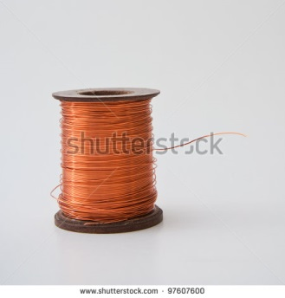 | Fotografía que se incluye en la tabla IMG02. No tiene pie de imagen
IMG12 | Código Shutterstock 150550232 | Cuaderno de Estudio | Fotografía |  | CN_10_09_CO_IMG12_small | 526 x 370 px | CN_10_09_CO_IMG12_zoom | 800 x 600 px |  | Fotografía que se incluye en la tabla IMG02. No tiene pie de imagen
IMG13 | Código Shutterstock 27903946 | Cuaderno de Estudio | Fotografía |  | CN_10_09_CO_IMG13_small | 526 x 370 px | CN_10_09_CO_IMG13_zoom | 800 x 600 px | 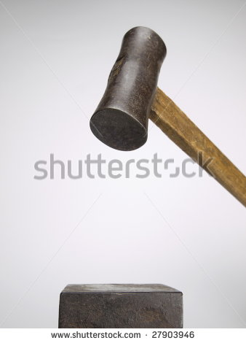 | Fotografía que se incluye en la tabla IMG02. No tiene pie de imagen
IMG14 | Código Shutterstock 109152572 | Cuaderno de Estudio | Fotografía |  | CN_10_09_CO_IMG14_small | 526 x 370 px | CN_10_09_CO_IMG14_zoom | 800 x 600 px |  | Fotografía que se incluye en la tabla IMG02. No tiene pie de imagen
IMG15 | Código Shutterstock 139537097. Ver obsevaciones y descripciones | Cuaderno de Estudio | Ilustración | Horizontal | CN_10_09_CO_IMG15_small | 526 x 370 px | CN_10_09_CO_IMG15_zoom | 800 x 600 px |  | Se solicita por favor cambiar de inglés a español los textos que aparecen en la imagen: -Solid por Sólido -liquid por Líquido - Gas por gaseoso -Deposition por Sublimación -Sublimation por Sublimación regresiva -Freezing por Solidificación -Melting por Fusión _Evaporation por Vaporización -Condensation por Condensación Eliminar lo que se encuentra en el cuadro rojo
IMG16 | Ver descripción y observación | Cuaderno de Estudio | Ilustración | Horizontal | CN_10_09_CO_IMG16_small | 526 x 370 px | CN_10_09_CO_IMG16_zoom | 800 x 600 px |  | Se solicita realizar ilustración de esquema igual a la imagen guía. Los colores se dejan según criterio de la diseñadora de acuerdo a maqueta.
IMG17 | Ver descripción y observación | Cuaderno de Estudio | Ilustración | Horizontal | CN_10_09_CO_IMG17_small | 526 x 370 px | CN_10_09_CO_IMG17_zoom | 800 x 600 px |  | Se solicita realizar ilustración de gráfico igual a la imagen guía. Los colores se dejan según criterio de la diseñadora de acuerdo a maqueta.
IMG18 | 4º ESO/Fisica-quimica/ Las reacciones químicas / ¿Qué es reacción química? | Cuaderno de Estudio | Fotografía | Horizontal | CN_10_09_CO_IMG18_small | 526 x 370 px | CN_10_09_CO_IMG18_zoom | 800 x 600 px | 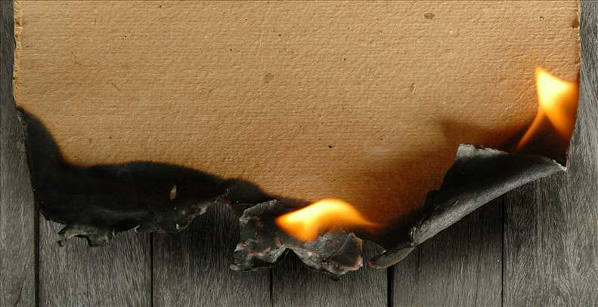
IMG19 | Código Shutterstock 255801601 | Cuaderno de Estudio | Fotografía | Horizontal | CN_10_09_CO_IMG19_small | 526 x 370 px | CN_10_09_CO_IMG19_zoom | 800 x 600 px | 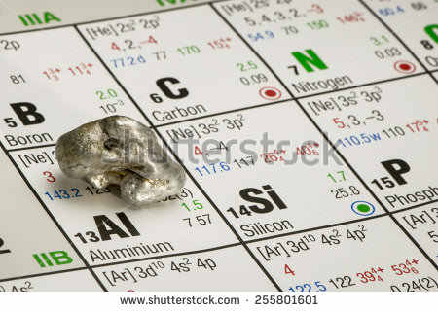
IMG20 | Código Shutterstock 94579318 | Cuaderno de Estudio | Fotografía | Horizontal | CN_10_09_CO_IMG20_small | 526 x 370 px | CN_10_09_CO_IMG20_zoom | 800 x 600 px | 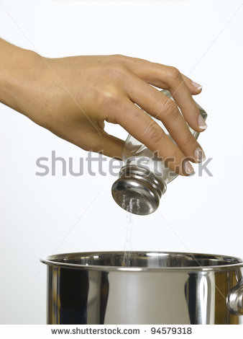
IMG21 | Código Shutterstock 192603359 | Cuaderno de Estudio | Fotografía | Horizontal | CN_10_09_CO_IMG21_small | 526 x 370 px | CN_10_09_CO_IMG21_zoom | 800 x 600 px | 
IMG22 | Ver descripción y observación | Cuaderno de Estudio | Ilustración | Horizontal | CN_10_09_CO_IMG22_small | 526 x 370 px | CN_10_09_CO_IMG22_zoom | 800 x 600 px | 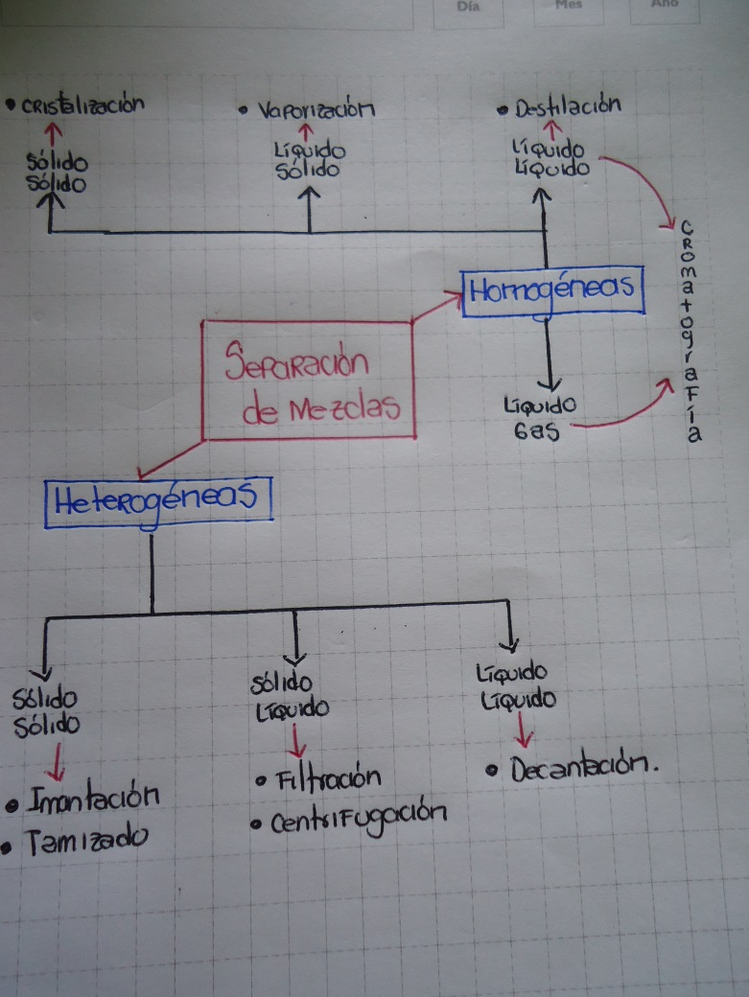 | Se solicita realizar ilustración de esquema igual a la imagen guía. Los colores y formas a utilizar se dejan según criterio de la diseñadora de acuerdo a maqueta.
IMG23 | http://hispanicasaber.planetasaber.com/encyclopedia/default.asp?idpack=11&idpil=001EQH01&ruta=Buscador | Cuaderno de Estudio | Fotografía | Horizontal | CN_10_09_CO_IMG23_small | 526 x 370 px | CN_10_09_CO_IMG23_zoom | 800 x 600 px
IMG24 | Código Shutterstock 131105219 | Cuaderno de Estudio | Fotografía | Horizontal | CN_10_09_CO_IMG24_small | 526 x 370 px | CN_10_09_CO_IMG24_zoom | 800 x 600 px | 
IMG25 | Código Shutterstock 252763060 | Cuaderno de Estudio | Fotografía | Horizontal | CN_10_09_CO_IMG25_small | 526 x 370 px | CN_10_09_CO_IMG25_zoom | 800 x 600 px | 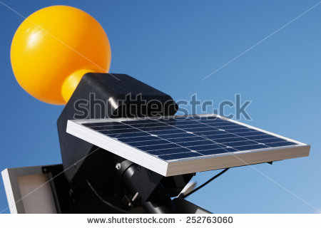
IMG26 | Código Shutterstock 281121041 | Cuaderno de Estudio | Fotografía | Horizontal | CN_10_09_CO_IMG26_small | 526 x 370 px | CN_10_09_CO_IMG26_zoom | 800 x 600 px | 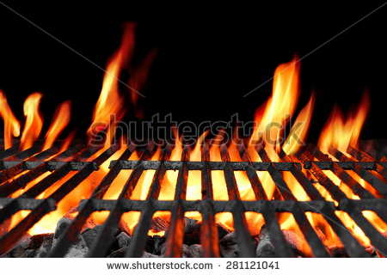
IMG27 | Ver descripción y observación | Cuaderno de Estudio | Ilustración | Horizontal | CN_10_09_CO_IMG27_small | 526 x 370 px | CN_10_09_CO_IMG27_zoom | 800 x 600 px | 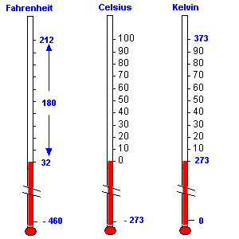 | Se solicita por favor realizar ilustración similar a la imagen guía. Por favor implementar imágenes que correspondan a termómetros reales

